Chi tiết địa chất
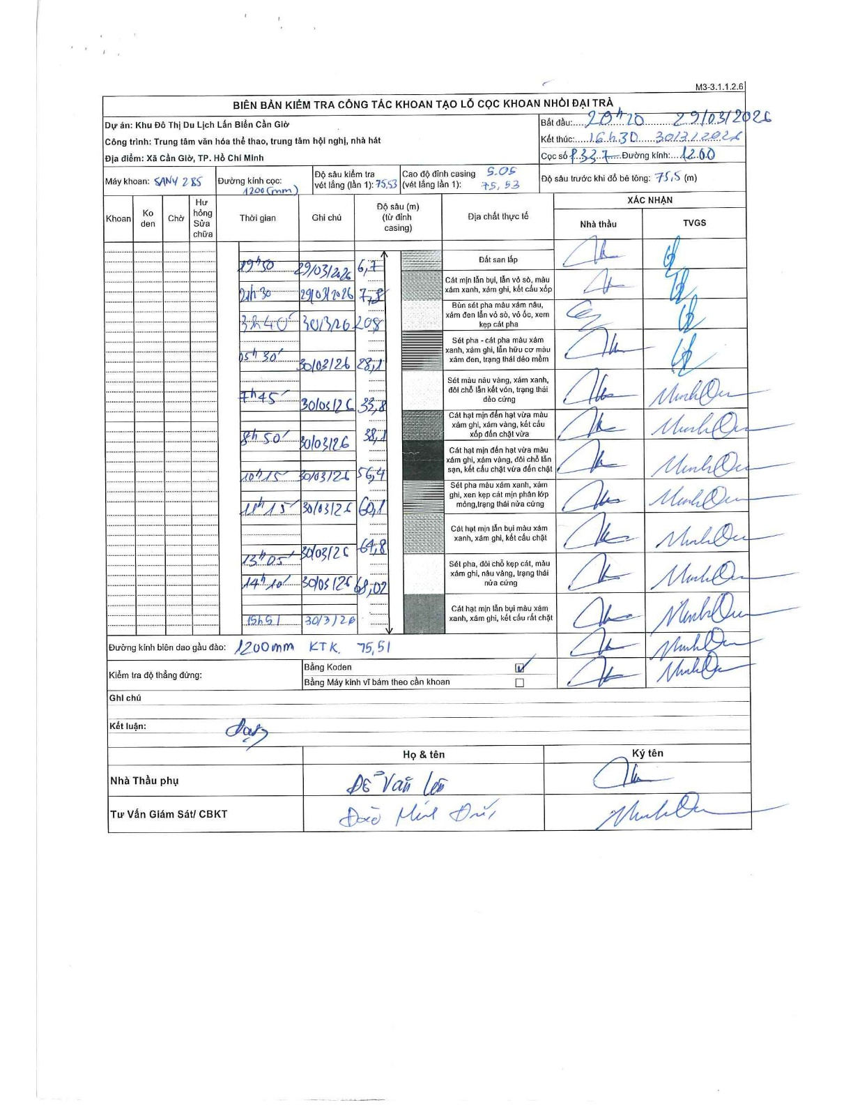
Dự án | Cần Giờ
Hạng mục | Trung tâm văn hóa thể thao, trung tâm hội nghị, nhà hát
Tên bộ phận | Hạng mục: Trung tâm văn hóa thể thao, trung tâm hội nghị, nhà hát
Số hiệu cọc | P.337
Tên Máy khoan | SGCT-KCN0002
Đường kính | D1200
Bắt đầu thi công | 20:20 29/03/2026
Kết thúc thi công | 16:30 30/03/2026

Địa chất TT | Đường kính | Mô tả lớp thiết kế | Từ (h) | Đến (h) | Cao độ từ | Cao độ đến | T.Gian (h) | Dài (m) | V (m/h) | Ghi chú
Đất san lấp | D1200 | Đất san lấp | 20:20 29/03/2026 | 20:50 29/03/2026 | 0 | -6.7 | 0.5 | 6.7 | 13.4
2 | D1200 | Cát mịn lẫn bụi, lẫn vỏ sò, màu xám xanh, xám ghi, kết cấu xốp | 20:50 29/03/2026 | 21:30 29/03/2026 | -6.7 | -7.8 | 0.67 | 1.1 | 1.65
3 | D1200 | Bùn sét pha màu xám nâu, xám đen lẫn vỏ sò, vỏ ốc, xem kẹp cát pha | 21:30 29/03/2026 | 03:40 30/03/2026 | -7.8 | -20.8 | 6.17 | 13 | 2.11
4 | D1200 | Sét pha - cát pha màu xám xanh, xám ghi, lẫn hữu cơ màu xám đen, trạng thái dẻo mềm | 03:40 30/03/2026 | 05:30 30/03/2026 | -20.8 | -28.1 | 1.83 | 7.3 | 3.98
5 | D1200 | Sét màu nâu vàng, xám xanh, đôi chỗ lẫn kết vón, trạng thái dẻo cứng | 05:30 30/03/2026 | 07:45 30/03/2026 | -28.1 | -33.8 | 2.25 | 5.7 | 2.53
6 | D1200 | Cát hạt mịn đến hạt vừa màu xám ghi, xám vàng, kết cấu xốp đến chặt vừa | 07:45 30/03/2026 | 08:50 30/03/2026 | -33.8 | -38.1 | 1.08 | 4.3 | 3.97
7 | D1200 | Cát hạt mịn đến hạt vừa màu xám ghi, xám vàng, đôi chỗ lẫn sạn, kết cấu chặt vừa đến chặt | 08:50 30/03/2026 | 10:15 30/03/2026 | -38.1 | -56.4 | 1.42 | 18.3 | 12.92
8 | D1200 | Sét pha màu xám xanh, xám ghi, xen kẹp cát mịn phân lớp mỏng, trạng thái nửa cứng | 10:15 30/03/2026 | 11:15 30/03/2026 | -56.4 | -60.1 | 1 | 3.7 | 3.7
9 | D1200 | Cát hạt mịn lẫn bụi màu xám xanh, xám ghi, kết cấu chặt | 11:15 30/03/2026 | 13:05 30/03/2026 | -60.1 | -64.8 | 1.83 | 4.7 | 2.56
10 | D1200 | Sét pha, đôi chỗ kẹp cát, màu xám ghi, nâu vàng, trạng thái nửa cứng | 13:05 30/03/2026 | 14:10 30/03/2026 | -64.8 | -68.07 | 1.08 | 3.27 | 3.02
11 | D1200 | Cát hạt mịn lẫn bụi màu xám xanh, xám ghi, kết cấu rất chặt | 14:10 30/03/2026 | 16:30 30/03/2026 | -68.07 | -75.51 | 2.33 | 7.44 | 3.19

ẢNH BIÊN BẢN GỐC

